상품제안서
안동바른한우 1등급 한우 구이혼합 선물세트9호 900g (등심300g, 채끝300g, 갈비살300g) | 상품코드: F30235

 |  |  |  |  |  |  | 02-412-0044 | www.easy1.co.kr
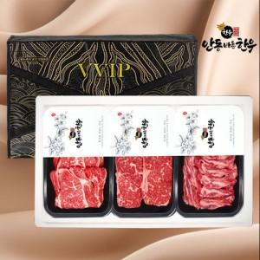

【상세/제작정보】

【인쇄/포장옵션】 | / 포장불가능

【공급단가】 | 수량 | 50~ | 100~ | 500~ | 1,000~ | 2,000~
*VAT별도 | 단가 | 152,400원 | 149,860원 | 146,050원 | 143,510원 | 139,700원

【상품 URL】 | https://dev.easy1.co.kr:443/src/goods_detail.php?gdno=30235

